ex 1
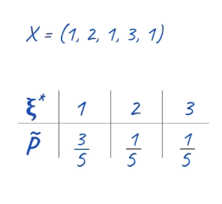
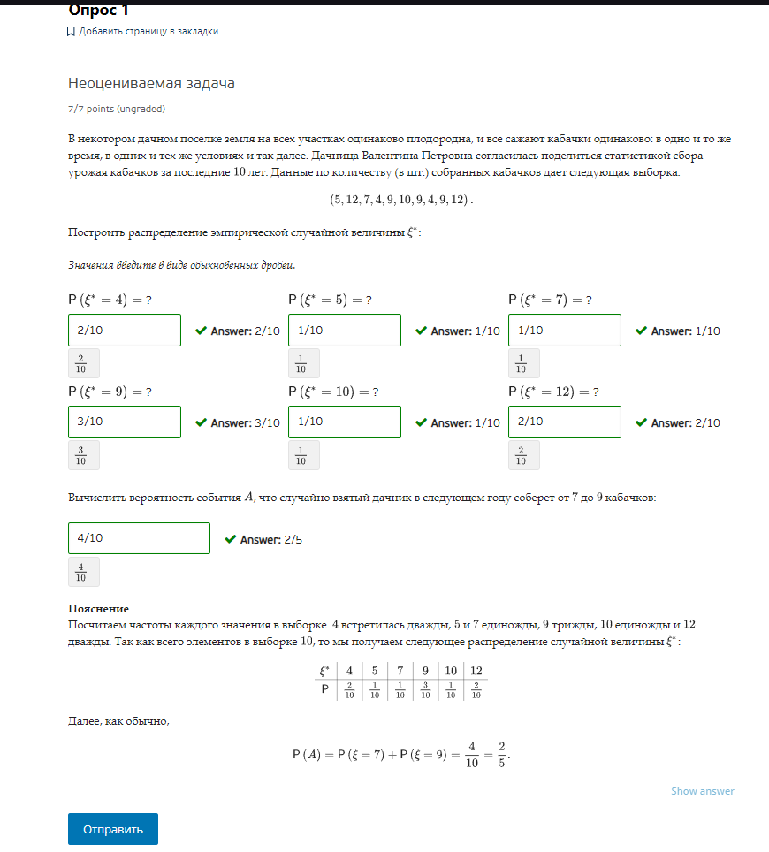
n | p
5 | 0.1
12 | 0.2
7 | 0.1
4 | 0.2
9 | 0.3
10 | 0.1
9 | 0.3
4 | 0.2
9 | 0.3
12 | 0.2

A | 0.25

ex 2
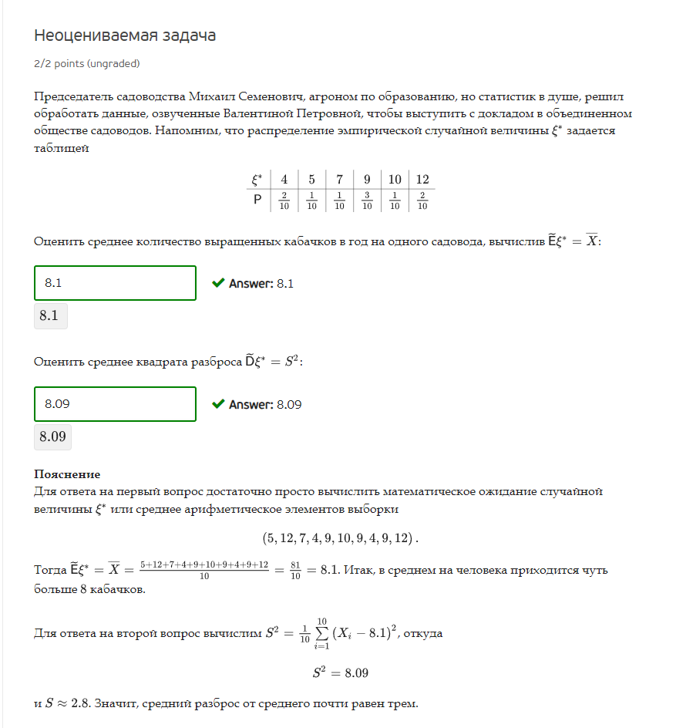
n* | 4 | 5 | 7 | 9 | 10 | 12
p | 0.2 | 0.1 | 0.1 | 0.3 | 0.1 | 0.2

n* | 4 | 4 | 5 | 7 | 9 | 9 | 9 | 10 | 12 | 12
p | 0.2 | 0.2 | 0.1 | 0.1 | 0.3 | 0.3 | 0.3 | 0.1 | 0.2 | 0.2

Xср | 8.1
Xi-Xср | -4.1 | -4.1 | -3.1 | -1.1 | 0.9 | 0.9 | 0.9 | 1.9 | 3.9 | 3.9
S^2 | 8.09
S | 2.8442925307

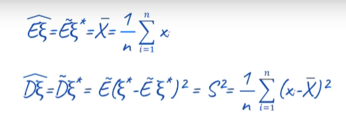

Дисп.Г | 8.09
СтОткл.Г | 2.8442925307

ex 3
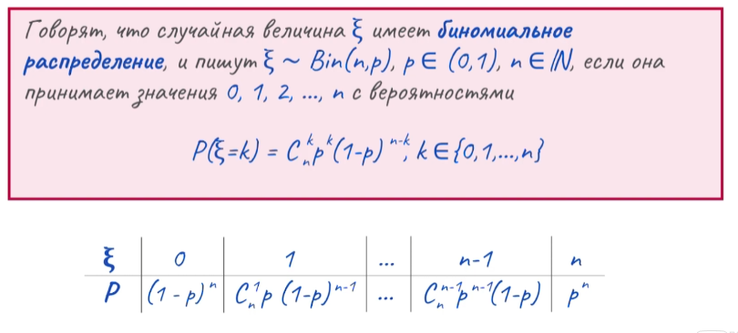
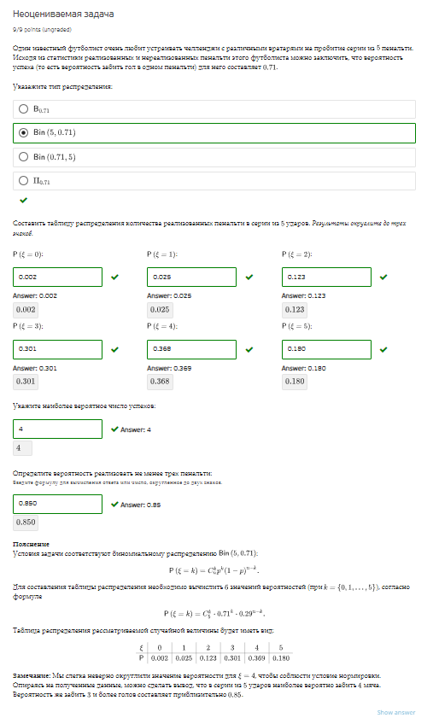
P | 0.71
n | 5

n | 0 | 1 | 2 | 3 | 4 | 5
p | 0.0020511149 | 0.0251084755 | 0.122944949 | 0.301003151 | 0.3684693745 | 0.1804229351

P(n>=3) | 0.8498954606

